dataViz
Row Labels | Count of ตำบล | Row Labels | Count of โซน | โซน | ตำบล | Count of ตำบล
จันทึก | 5 | ธนะรัชต์ | 191 | เขาใหญ่ตะวันตก | พญาเย็น | 55
กลางดง | 7 | เขาใหญ่ตะวันออก | 137 |  | หนองน้ำแดง | 2
คลองม่วง | 9 | ฝั่งเหนือถนนมิตรภาพ | 107 |  | หมูสี | 15
วังกะทะ | 22 | เขาใหญ่ตะวันตก | 72 | เขาใหญ่ตะวันออก | โป่งตาลอง | 46
วังไทร | 26 | นิคมสร้างตนเอง | 62 |  | วังกะทะ | 22
หนองสาหร่าย | 27 | ฝั่งใต้ถนนมิตรภาพ | 61 |  | หมูสี | 69
ขนงพระ | 40 | ในเมือง | 47 | ในเมือง | ปากช่อง | 43
โป่งตาลอง | 46 | Grand Total | 677 |  | หนองสาหร่าย | 4
พญาเย็น | 81 |  |  | ธนะรัชต์ | ขนงพระ | 27
หนองน้ำแดง | 96 |  |  |  | ปากช่อง | 2
ปากช่อง | 122 |  |  |  | หนองน้ำแดง | 50
หมูสี | 196 |  |  |  | หมูสี | 112
Grand Total | 677 |  |  | นิคมสร้างตนเอง | ขนงพระ | 13
 |  |  |  |  | คลองม่วง | 9
 |  |  |  |  | วังไทร | 26
 |  |  |  |  | หนองสาหร่าย | 14
 |  |  |  | ฝั่งเหนือถนนมิตรภาพ | กลางดง | 2
 |  |  |  |  | จันทึก | 5
 |  |  |  |  | ปากช่อง | 77
 |  |  |  |  | พญาเย็น | 14
 |  |  |  |  | หนองสาหร่าย | 9
 |  |  |  | ฝั่งใต้ถนนมิตรภาพ | กลางดง | 5
 |  |  |  |  | พญาเย็น | 12
 |  |  |  |  | หนองน้ำแดง | 44
 |  |  |  | Grand Total |  | 677

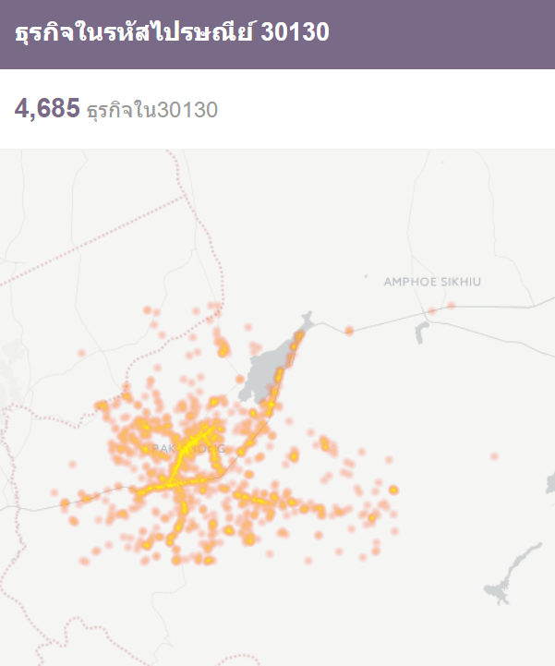

ตลาดบนแพงสุดมีโรงแรมไรบ้าง
พูลวิลล่าเอาหมาเข้าได้-ไม่ได้
พูลวิลล่าทำอาหารภายในได้กี่ที่
โฮมสเตย์จุดขายเด่นๆ
รีสอร์ทจุดขายเด่นๆ
จำนวนโฮมสเตย์ตามแพลตฟอร์ม
ดาวเฉลี่ยตามโซน
คุณลักษณะโดยเฉลี่ยของ พูลวิลล่า โฮมสเตย์ รีสอร์ทธรรมดา รีสอร์ทหรู

Process
แบ่งโซนเก็บข้อมูล
เก็บข้อมูลชื่อและ GPS
สุ่มเลือกมาโซนละ 50 ถ้ามีไม่ถึงเอาทั้งหมด
ตรวจสอบทีละเจ้า ว่าเปิดกิจการหรือไม่ มีข้อมูลพอหรือเปล่า ถ้าไม่พอลบออก
บันทึกข้อมูล

คำนวณระยะห่างจากด่านเขาใหญ่ ถนนมิตรภาพ บขส ท่ารถตู้ และ สถานีรถไฟ จากพิกัด เป็นปัจจัย

